PM REPORT (새양식)
 |  |  |  |  |  |  |  |  |  |  |  |  |  |  |  | 작성 |  |  | 검토 |  |  | 승인
 |  |  | M.A.T Co.,LTd
 |  |  | Micro Advanced Technology |  |  |  |  |  |  |  |  |  |  |  |  | 조재현

작업 보고서

 |  |  |  |  |  |  |  |  |  |  |  |  |  |  |  | 점검일 |  |  | 2023-03-27
 |  |  |  |  |  |  |  |  |  |  |  |  |  |  |  | 점검 시간 |  |  | 19:00:00 |  | ~ | 1:30:00 |  | 6:30:00
업 체 명 |  | 온세미컨덕터 |  |  |  |  |  | MODEL |  |  | 1701HW |  |  |  |  | SET-UP 일 |  |  | 2022-06-20
고객 담당자 |  | 김일남 부장님 |  |  |  |  |  | SERIAL NO |  |  | M006829 |  |  |  |  | 이전 작업일 |  |  | 2023-02-21
MAT 작업자 |  | 정동교 , 조재현 |  |  |  |  |  | 공정명 |  |  | H2 |  |  |  |  | 경과일 |  |  | 34

1. 작업명 |  |  |  |  |  |  |  |  |  |  |  |  |  |  | 5. 사진
Heater 1EA 교체 , Pre Wet 막힘 임시조치 |  |  |  |  |  |  |  |  |  |  |  |  |  |  | 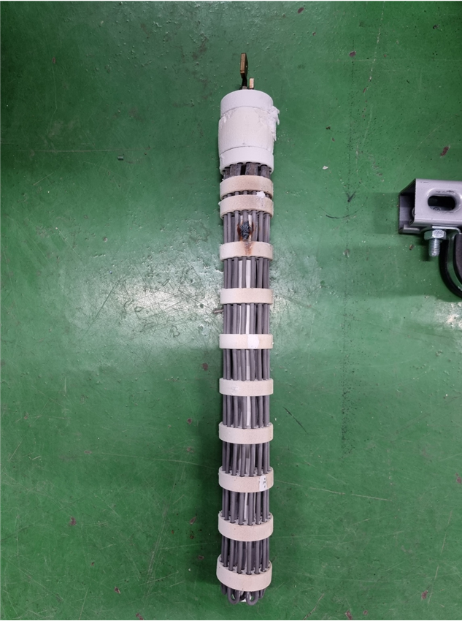 |  |  |  |  | 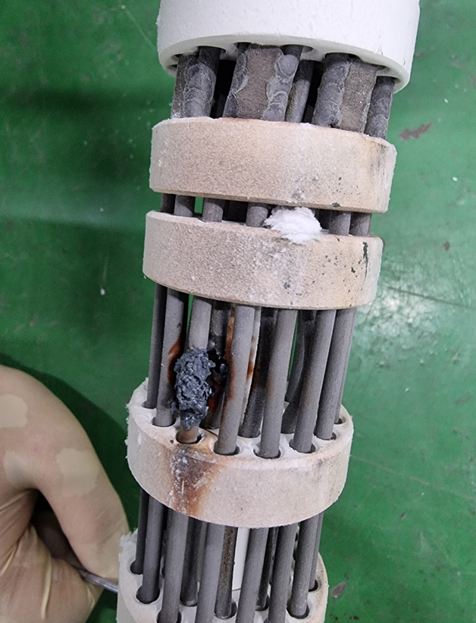
2. 증상
SCR S상 Over Current알람발생
3. 원인
2-1번 존 Heater 내부 코일간 쇼트로 인해 Over Current 발생

M.A.T Co., Ltd.
3. 조치내용
* S상 Over Current 발생 - Heater 전체 저항점검 진행 - 2-1번 Heater 저항 10.23 나머지 정상 Heater 저항 1.7 - 2-1번 Heater 탈착 진행 → Heater 내부 코일 늘어짐 → 늘어진 코일끼리 붙어 쇼트 발생 → Scrubber 가동 조건으로 인하여 B/A , Inlet Purge N2 의 유량이 많아 Heater Temp 값을 유지하기 위해 Heater의 출력을 최대로 사용하여 늘어진 것으로 예상됨 → Heater 반출 진행 후 연구소 전달하여 원인 분석 예정 - 2-1번 Heater 신품 파트 교체 진행 → SCR 89.1A 정상 출력 - Heater 교체 진행 후 가동 Test 진행 → 1시간 Test 진행 → 정상 가동 *Pre Wet 막힘 - Pre Wet Level Tube 의 자석이 파우더로 인해 막혀있는 현상 발생 → Tube 탈착 후 Cleaning 진행 → 03/29 방문하여 작업 예정이나 Inlet.P 값이 낮아 임시조치 진행 → Level Port 청소기로 Cleaning 진행 하여 Powder 제거 - Exh.P -120 기준 Inlet.P -60대에서 -120으로 완화 → Exh.P -90으로 하향 조정 진행 후 Inlet.P -80대 출력 |  |  |  |  |  |  |  |  |  |  |  |  |  |  | 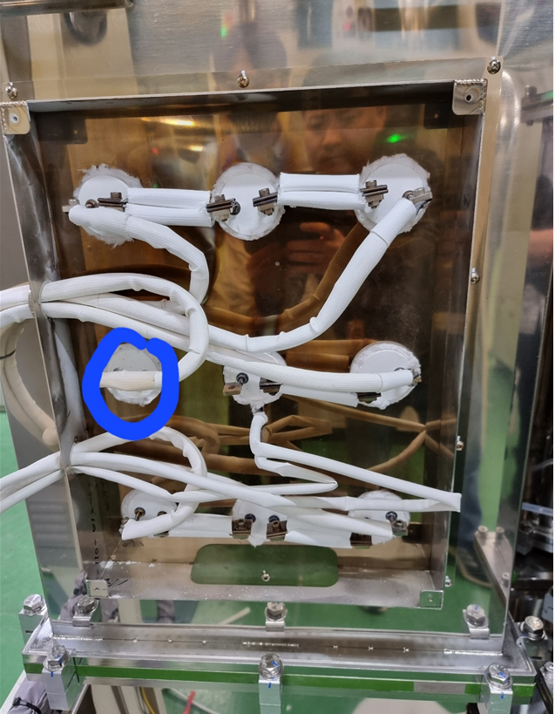 |  |  |  |  | 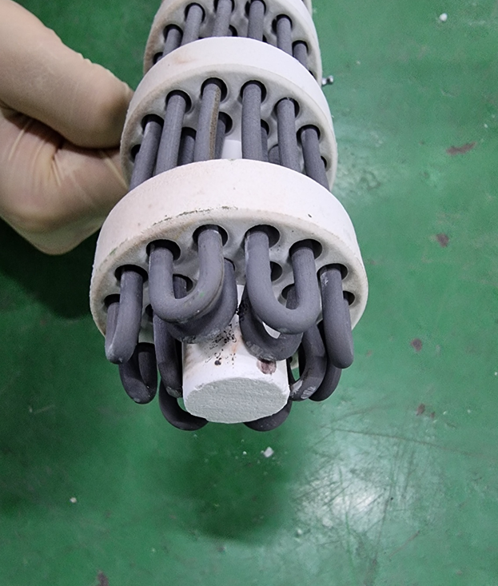

4. CHECK VALUE
Pressure | Exh. P mmH2O |  | Inlet. P #1 mmH2O |  | Inlet. P #2 mmH2O |  | Inlet. P #3 mmH2O |  | Inlet. P #4 mmH2O |  | Cab. P mmH2O |  | Cir. P #1 Kpa |  | Cir. P #2 Kpa |  | B/A. P #1 Kpa |  | B/A. P #2 Kpa |  | Steam W. P Kpa |  | Fog W. P Kpa
 | 전 | 후 | 전 | 후 | 전 | 후 | 전 | 후 | 전 | 후 | 전 | 후 | 전 | 후 | 전 | 후 | 전 | 후 | 전 | 후 | 전 | 후 | 전 | 후
 |  | -90 |  | -81 |  |  |  |  |  |  |  | -11 |  | 132
Temp | Heater. T #1 |  | Heater. T #2 |  | Heater. T #3 |  | Heater. T #4 |  | Chamber. T |  | Cartridge Top. T |  | Cartridge Bottom. T |  | Reactor. T |  | Wet. T |  | Cabinet. T |  | Exhaust. T
 | 전 | 후 | 전 | 후 | 전 | 후 | 전 | 후 | 전 | 후 | 전 | 후 | 전 | 후 | 전 | 후 | 전 | 후 | 전 | 후 | 전 | 후 | 전 | 후
 |  | 750 |  |  |  |  |  |  |  |  |  |  |  |  |  |  |  | 42 |  | 38 |  | 31
Air
N2
Air
N2
Air
N2
Air
N2
Air
N2
Air
N2
Air
N2
Air
N2
Air
N2
Air
N2
Air
N2
Air
N2
유량 | Heater SLM |  | Sleeve SLM |  | Burnning #1 SLM |  | Burnning #2 SLM |  | Burnning #2 SLM |  | Burnning #4 SLM |  | In Purge SLM |  | In P. Purge #1 SLM |  | In P. Purge #2 SLM |  | In P. Purge #3 SLM |  | In P. Purge #4 SLM |  | Steam SLM
 | 전 | 후 | 전 | 후 | 전 | 후 | 전 | 후 | 전 | 후 | 전 | 후 | 전 | 후
 |  |  |  | 80 |  | 400 |  | 400 |  |  |  |  |  | 260
Air
N2
Air
N2
Air
N2
Air
N2
Air
N2
Air
N2
Air
N2
Air
N2
Air
N2
 | Fog #1 SLM |  | Fog #2 SLM |  | Fog #3 SLM |  | Fog #4 SLM |  | Supply Water LPM |  | PCW LPM |  | Steam Water LPM |  | Torch SLM |  | Torch Flange SLM |  | Torch 전압 A |  | Torch 전압 v
 | 전 | 후 | 전 | 후 | 전 | 후 | 전 | 후 | 전 | 후 | 전 | 후 | 전 | 후 | 전 | 후 | 전 | 후 | 전 | 후 | 전 | 후
 |  | 30 |  | 30 |  | 30 |  | 30 |  | 19

* Part 사용 이력
Part 명 |  |  | 규격 |  |  | Code |  |  | 수 량 | 유/무 | 업체 재고 | Part 명 |  |  |  | 규격 |  |  | Code |  |  | 수량 | 유/무 | 업체 재고
RADIANT HEATER (1501HW) |  |  | 69.3Vac,3.3KW |  |  | 1501-901-01 |  |  | 1 | 무상

 |  |  |  |  |  |  |  |  |  |  |  | 출장비 |  |  |  |  |  |  |  | 인원수 |  |  | 유/무상
 |  |  |  |  |  |  |  |  |  |  |  |  |  |  |  |  |  |  |  | 2 |  |  | 무상

PM REPORT (새양식) (2)
 |  |  |  |  |  |  |  |  |  |  |  |  |  |  |  | 작성 |  | 검토 |  | 승인
 |  |  | M.A.T Co.,LTd
 |  |  | Micro Advanced Technology

작업 보고서

 |  |  |  |  |  |  |  |  |  |  |  |  |  |  |  | 점검일
 |  |  |  |  |  |  |  |  |  |  |  |  |  |  |  | 시간 |  | 시 분 ~ 시 분

업 체 명 |  |  |  |  |  |  |  |  | MODEL |  |  |  |  |  |  |  | SET-UP 일
고객 담당자 |  |  |  |  |  |  |  |  | SERIAL NO |  |  |  |  |  |  |  | 이전 작업일
MAT 작업자 |  |  |  |  |  |  |  |  | 공정명 |  |  |  |  |  |  |  | 경과일

1. 작업명 ( PM, TROUBLE, 점검, 기타) |  |  |  |  |  |  |  |  |  |  |  |  |  |  | 5. 사진

2. 증상,원인

M.A.T Co., Ltd.
3. 조치내용
 |  |  |  |  |  |  |  |  |  |  |  | POWDER / 부식 COATING CHECK
 |  |  |  |  |  |  |  |  |  |  |  | Plasma 설비 |  |  | 그 외 설비
 |  |  |  |  |  |  |  |  |  |  |  | Inner : % 부식 : |  |  | Heat Chamber : % 부식: Power 색/경도 :

 |  |  |  |  |  |  |  |  |  |  |  | Reactor : % 부식 : Coating : |  |  | Middle Flange : % 부식: Coating :

 |  |  |  |  |  |  |  |  |  |  |  | Wet Tank : % 부식 : Coating : |  |  | Wet Chamber : % 부식: Coating :

 |  |  |  |  |  |  |  |  |  |  |  | Exhaust : % 부식 : Coating : |  |  | Exhaust : % 부식: Coating :

4. CHECK VALUE |  |  |  |  |  |  |  |  |  |  |  |  |  |  |  |  | 6. 비고 (특이점, 위험요소, 개선사항)
Pressure | Inlet#1 mmH2O |  | Inlet#2 mmH2O |  | Inlet#3 mmH2O |  | Inlet#4 mmH2O |  | Exh. P mmH2O |  | Cab. P mmH2O |  | Cir. P Kpa |  | B/A. P Kpa
 | 전 | 후 | 전 | 후 | 전 | 후 | 전 | 후 | 전 | 후 | 전 | 후 | 전 | 후 | 전 | 후

Temp | Temp #1 |  | Temp #2 |  | Temp #3 |  | Temp #4 |  | Reactor. T |  | Wet. T |  | Cab. T |  | Exh. T
 | 전 | 후 | 전 | 후 | 전 | 후 | 전 | 후 | 전 | 후 | 전 | 후 | 전 | 후 | 전 | 후

Utility | Burning SLM |  | S/A SLM |  | N2 SLM |  | C/W SLM |  | Torch 전압 v |  | Torch 전압 A |  | Torch N2 SLM
 | 전 | 후 | 전 | 후 | 전 | 후 | 전 | 후 | 전 | 후 | 전 | 후 | 전 | 후

* Part 사용 이력
Part 명 |  |  | 규격 |  |  | Code |  |  | 수 량 | 유/무 | 업체 재고 | Part 명 |  |  |  | 규격 |  | Code |  | 수량 | 유/무 | 업체 재고

 |  |  |  |  |  |  |  |  |  |  |  | 출장비 |  |  |  |  |  |  | 인원수 |  | 유/무상

* 기 타 :

